エビデンス_分類情報画面
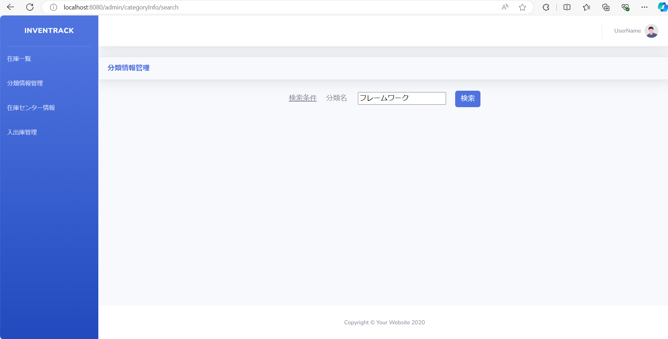
試験エビデンス |  |  | システム名 | 在庫管理システム | 作成者 | 俣野 遥海 | 作成日 | 2024-11-06
 |  |  | 業務分類 | Admin
 |  |  | 機能 | 分類情報一覧 | 更新者 |  | 更新日
 |  |  | 機能ID | IA01
項番 | 1
実行結果 |  | ログインが成功し画面が遷移する。
結果の評価 |  | パス
スクリーンショット
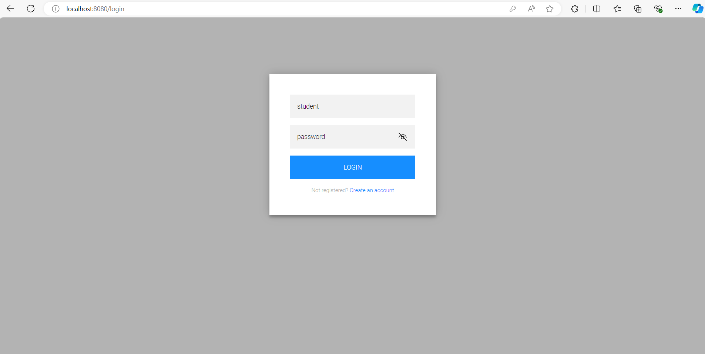
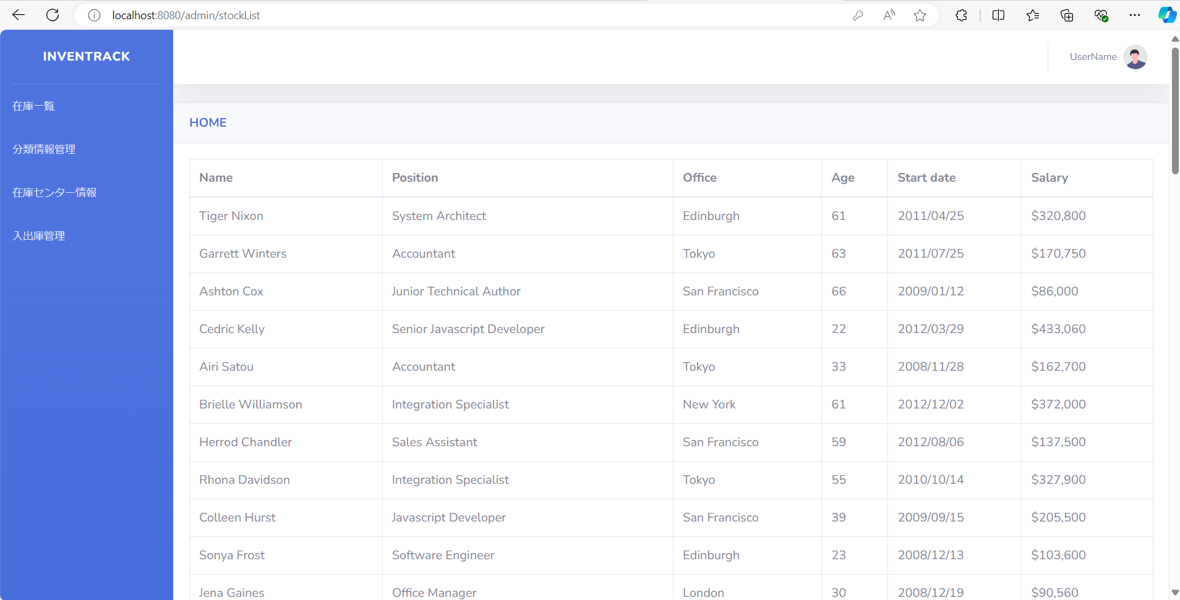

項番 | 2
実行結果 |  | ログインが失敗しエラーメッセージが表示される。
結果の評価 |  | パス
スクリーンショット
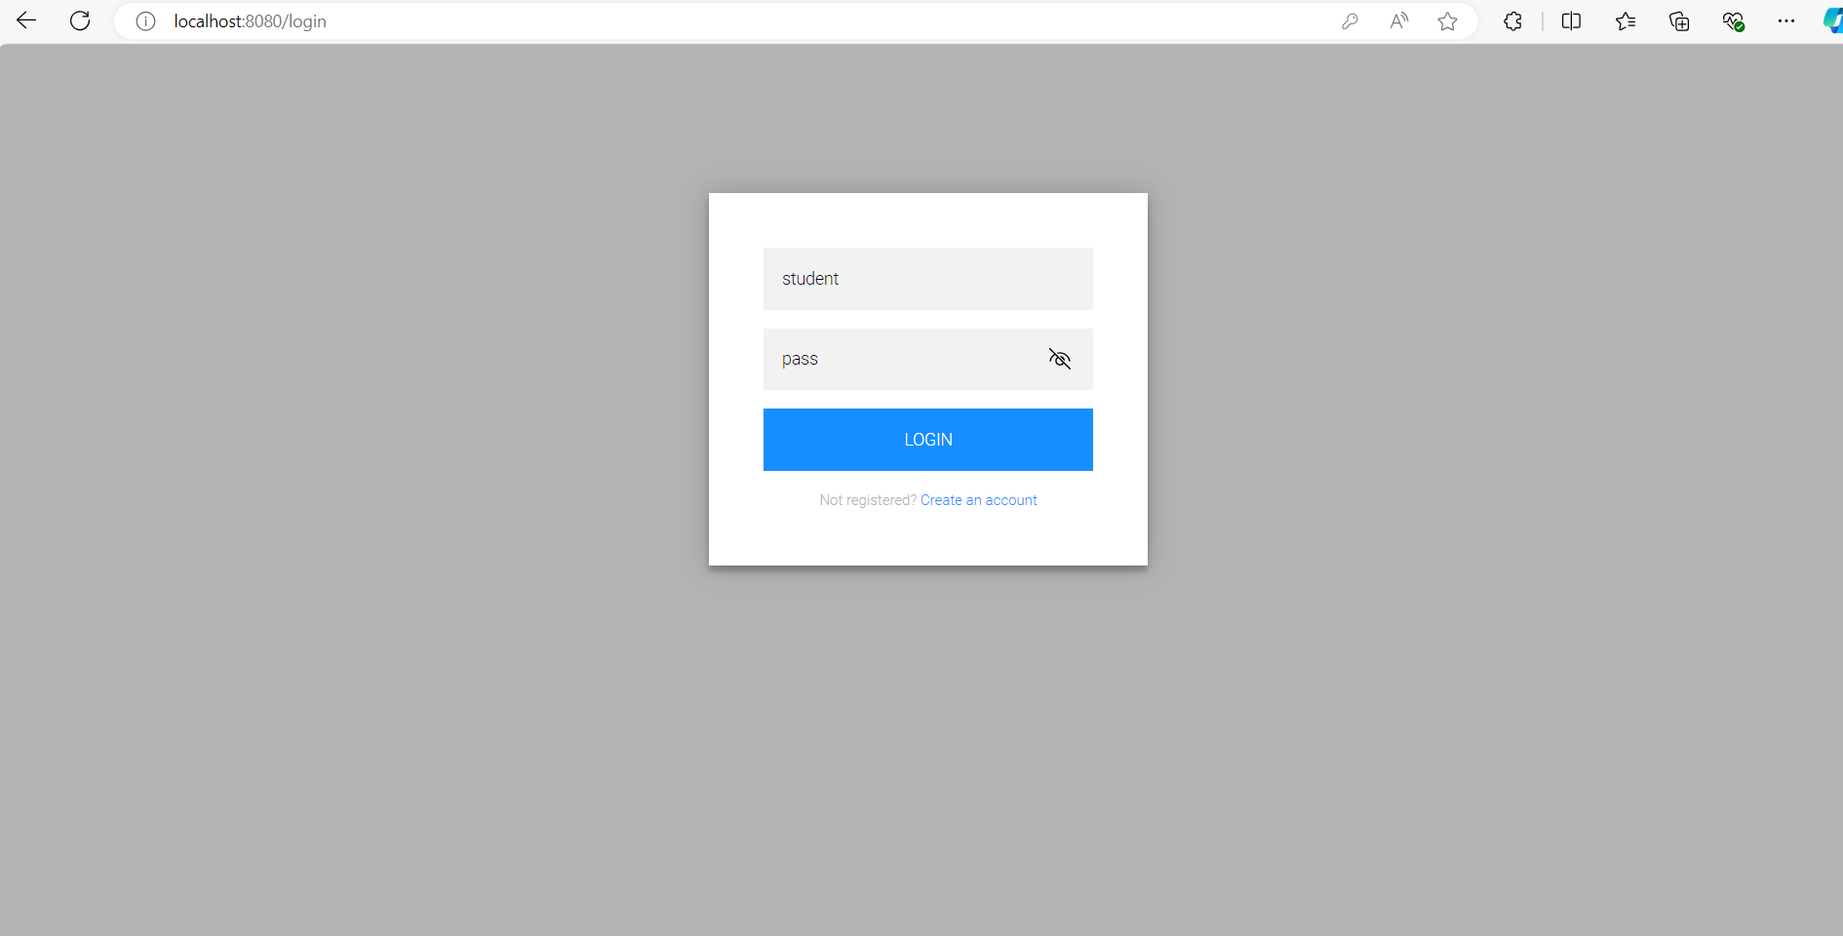
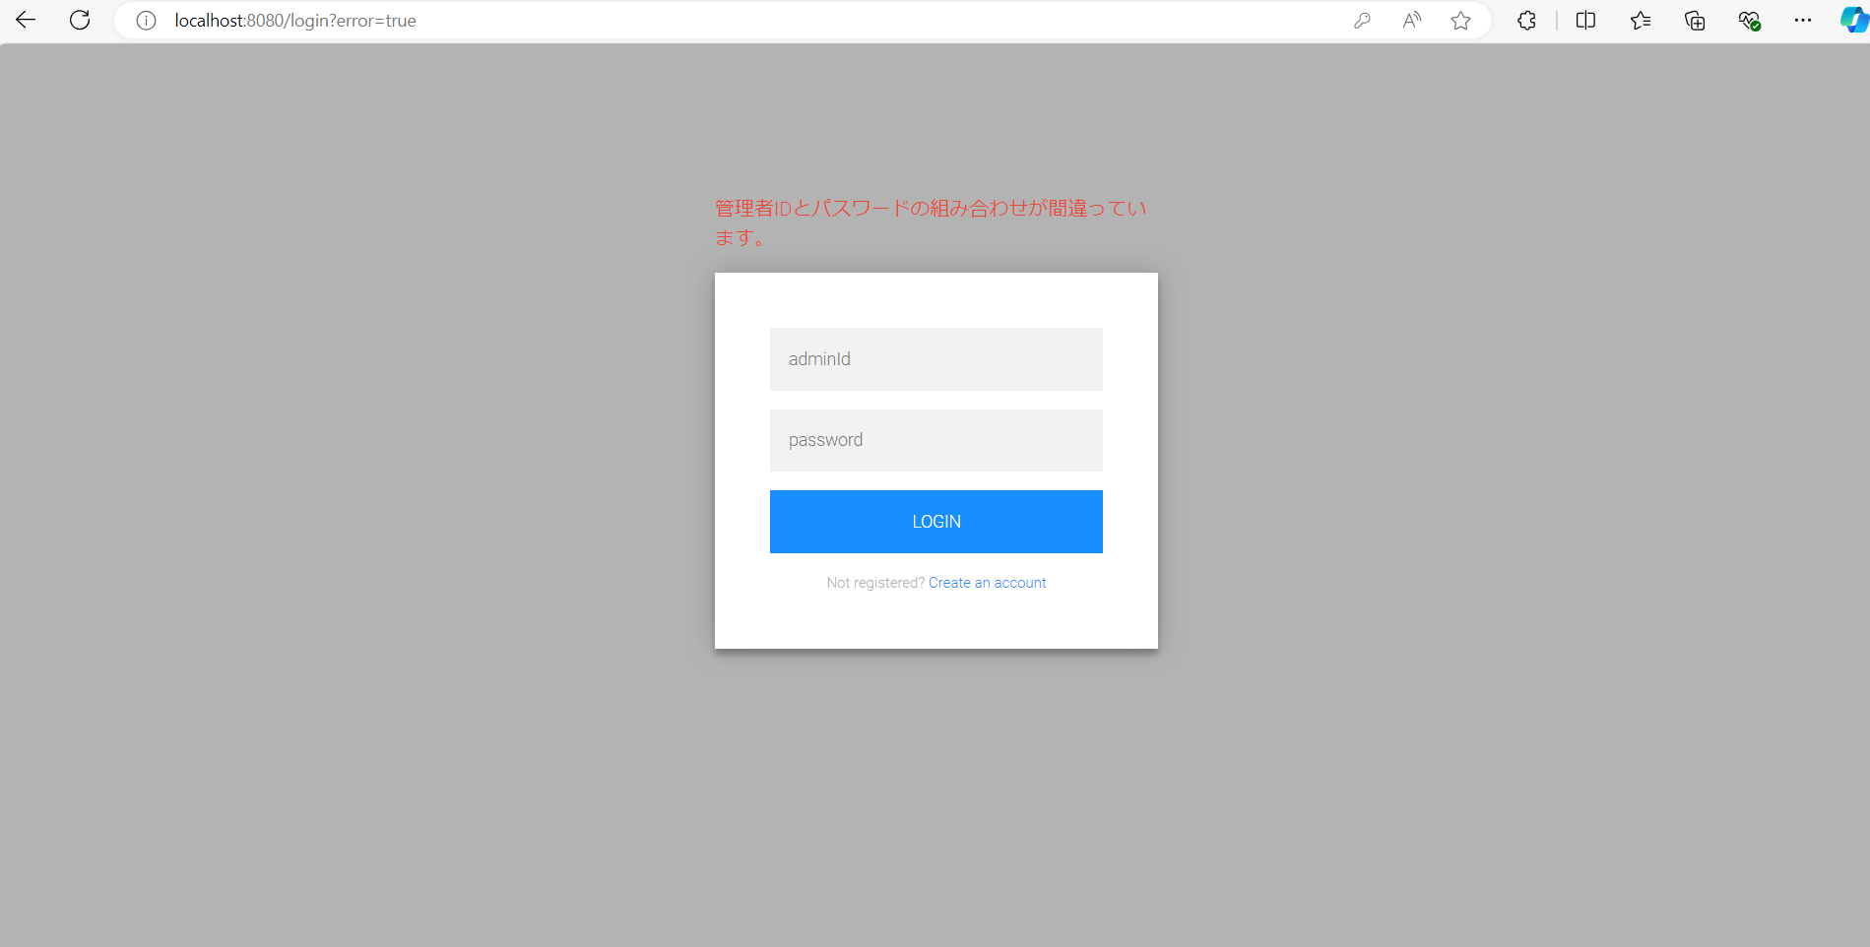

項番 | 3
実行結果 |  | 登録されている全てのデータが一覧に正しく表示されている。
結果の評価 |  | パス
スクリーンショット
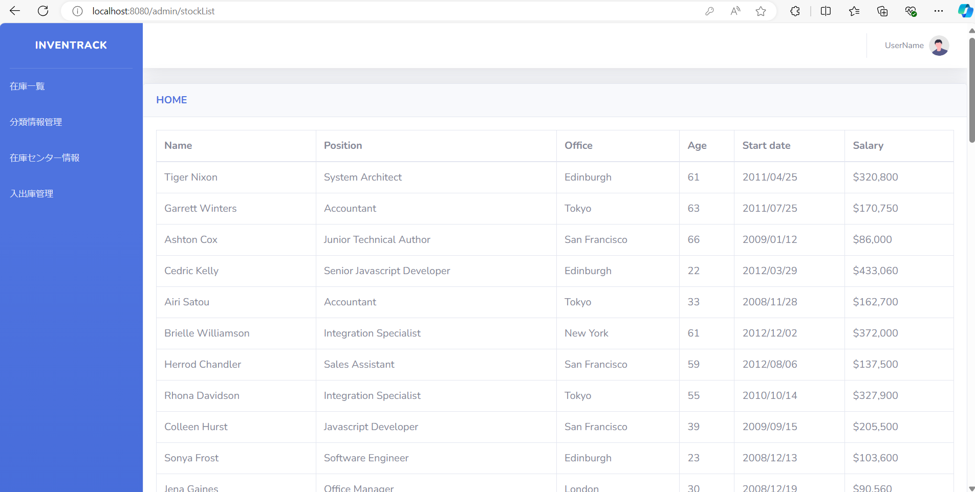

項番 | 4
実行結果 |  | 該当データが一覧に表示される。
結果の評価 |  | パス
スクリーンショット
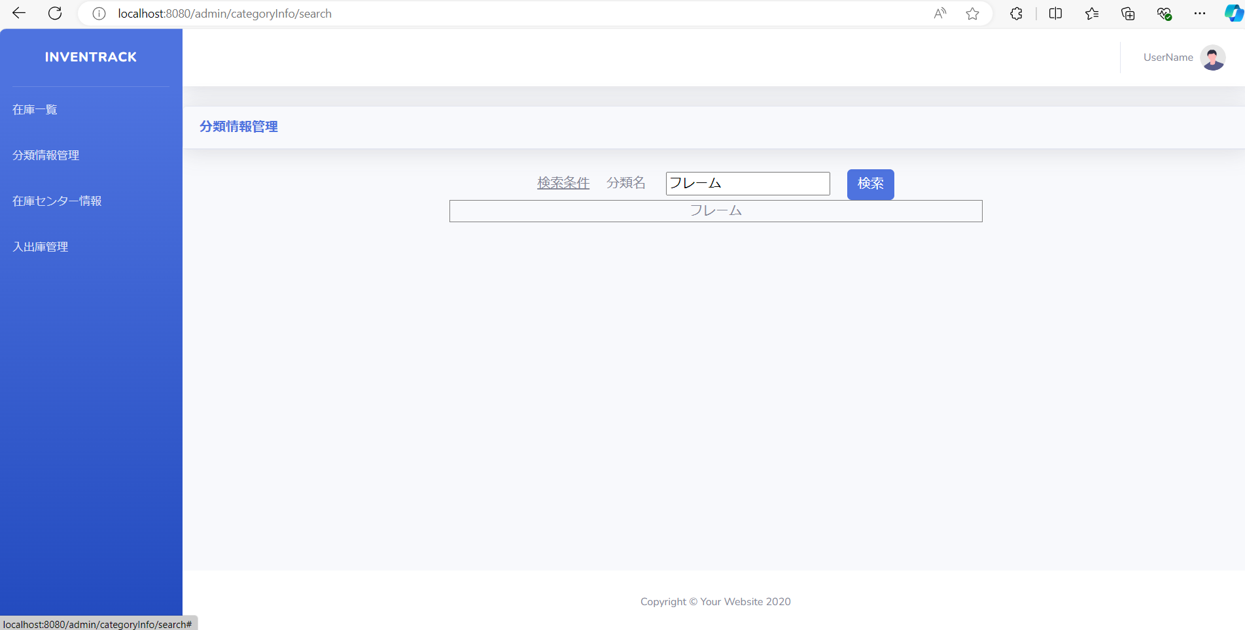

項番 | 5
実行結果 |  | 何も表示されない。
結果の評価 |  | パス
スクリーンショット

